記入にあたって
「いしかわ女性活躍推進企業」認定制度 認定申請書の記入にあたって
１．認定までの作業

手順① | 「申請書」シートの黄色のセルを入力してください。
手順② | 「認定基準達成状況」シートの黄色のセルを入力してください。
手順③ | 「判定表」シートで認定基準の達成状況を確認します。
手順④ | 電子申請フォームから本様式（Excel）とその他必要書類を提出してください。 （申請フォームを利用できない場合は、メールでご提出ください）

２．認定基準

認定区分 | 基準
１つ星 | 達成基準を満たした認定項目の点数の合計が３点～５点であること
２つ星 | 達成基準を満たした認定項目の点数の合計が６点～７点であること
３つ星 | 達成基準を満たした認定項目の点数の合計が８点～１６点であること

３．本様式の構成

区分 | 該当シート | 備考
入力するシート | 申請書、認定基準達成状況 | ・黄色のセルに入力 ・灰色のセルは自動転記・自動計算用のため編集不可
確認するシート | 判定表 | 取組の達成状況や合計点数が自動で表示されます（入力不要）
事務局・システム用 | 事務局用(編集不可)→データ参照用シート５つ、プルダウン用、事務局入力作業用 | プルダウン・自動計算用のため編集不可

４．お問い合わせ

石川県 生活環境部 女性活躍・県民協働課 女性活躍推進グループ
TEL ：076-225-1378
FAX ：076-225-1374
E-mail：danjo@pref.ishikawa.lg.jp

申請書
いしかわ女性活躍推進企業認定申請書

 | 石 川 県 知 事 様

 |  |  |  |  | 企業・団体等名
 |  |  |  |  | 代表者職・氏名

「いしかわ女性活躍推進企業」認定制度実施要綱第４条の規定により、下記のとおり申請します。

記

 | １ 申請する認定区分
 | FALSE |  | いしかわ女性活躍推進企業（１つ星）
 | FALSE |  | いしかわ女性活躍推進企業（２つ星）
 | FALSE |  | いしかわ女性活躍推進企業（３つ星）

 | ２ 企業情報

 | 所在地 |  |  | 郵便番号

※「常時雇用する労働者」とは、以下のいずれかに該当する者
①期間の定めなく雇用されている者
②過去1年以上引き続き雇用されている者か、雇入れの時から
1年以上引き続き雇用されると見込まれる者
 | ホームページURL
 | 業種
 | 事業内容
 | 常時雇用する 労働者数 |  |  | 総 数 |  | うち 男 性 |  | うち 女 性
 |  |  |  | 0 | 人 | 0 | 人 | 0 | 人
 |  | 正社員数 |  | 0 | 人 |  | 人 |  | 人
 |  | 非正社員数 |  | 0 | 人 |  | 人 |  | 人
 | 担当者連絡先 |  |  | 部署名
 |  |  |  | 職名
 |  |  |  | 氏名
 |  |  |  | Ｅﾒｰﾙ
 |  |  |  | 電話

判定表
いしかわ女性活躍推進企業 達成状況判定表 |  |  |  | 0

区分 | 項目の分類 | 認定項目 |  | 付与点数 | 実績 |  | 達成 状況
女性活躍 | １．採用 | ① | 次のアまたはイいずれかに該当すること ア 直近３事業年度の平均した「採用における女性の競争倍率×0.8」が、 直近３事業年度の平均した「採用における男性の競争倍率」よりも 低いこと | 2 | 高い |  | ×
 |  |  | イ 直近の事業年度において、正社員に占める女性の割合が産業ごとの 平均値（平均値が４割を超える場合は４割）以上であること |  | #VALUE! | ％
 |  | ② | 採用における男女割合の撤廃等の男女の均等な採用や、配置する職域の拡大のための取組を行っていること | 0.5 |  |  | ×
 | 2.管理職比率 | ③ | 次のアまたはイいずれかに該当すること ア 直近の事業年度において、管理職に占める女性の割合が産業ごとの平均値以上 であること | 2 |  |  | ×
 |  |  | イ 「直近３事業年度の平均した１つ下位の職階から課長級に昇進した女性の割合」 ÷「直近３事業年度の平均した１つ下位の職階から課長級に昇進した男性の割合」 が８割以上であること |  | #DIV/0!
 |  | ④ | 女性のキャリアアップに向けた取組を実施し、その内容を社内に周知していること | 0.5 |  |  | ×
 | 3．多様なキャリア コース | ⑤ | 直近の3事業年度のうち､以下の(1)～(4)のいずれかについて1項目以上の実績を有すること (1)女性の非正社員から正社員への転換 (2)女性労働者のキャリアアップに資する雇用管理区分間の転換 (3)過去に在籍した女性の正社員としての再雇用 (4)おおむね30歳以上の女性の正社員としての採用 | 2 | 0 | 項目 | ×
 | ４．賃金 | ⑥ | 直近の事業年度において、正社員の男性の平均賃金に対する正社員の女性の平均賃金の割合が全国平均値以上であること ※男性労働者がいない場合は選択不可 | 1 |  |  | ×
仕事と家庭の両立 | ５．継続就業 | ⑦ | 次のアまたはイいずれかに該当すること ア 直近の事業年度において、正社員の女性の平均継続勤務年数が産業ごとの 平均値以上であること | 2 | 0 | 年 | ×
 |  |  | イ 正社員の「女性労働者の平均継続勤務年数」÷「男性労働者の平均継続勤務 年数」が７割以上であること。 |  | #VALUE! | ％ | ×
 | ６．労働時間等の 働き方 | ⑧ | 直近の事業年度における男性の育児休業等取得率が30％以上であること ※取得対象者がいない場合は取得率向上に向けた取組の実施（0.5点） | 1 | #DIV/0! | ％ | ×
 |  | ⑨ | 直近の事業年度における正社員の各月の法定時間外・法定休日労働時間の合計時間の平均が各月45時間未満であること | 2 |  |  | ×
 |  | ⑩ | 直近の事業年度における正社員の有給休暇取得率の平均が産業ごとの県平均値以上であること | 1 | 0 | ％ | ×
その他 | ７.行動計画 | ⑪ | 女性活躍推進法に基づく一般事業主行動計画を策定し、外部に公表していること （常時雇用する労働者数が100人以下の企業限定） | 1 |  |  | ×
 | ８.女性の健康課題 | ⑫ | 女性の健康課題について、以下の(1)～(4)の項目のいずれかについて、1項目以上の実績を有すること（うち１つ達成するごとに0.5点、最大１点） (1)「女性の健康上の特性に配慮した休暇制度」及び「女性の健康上の特性への配慮 のために利用することができる、半日単位・時間単位の年次有給休暇、所定外 労働の制限、時差出勤、フレックスタイム制、短時間勤務、在宅労働等のうち いずれかの制度」を設けていること （休暇制度は、多様な目的で利用することができる休暇制度及び利用目的を 限定しない休暇制度を含み、年次有給休暇を除く。） (2) 女性の健康上の特性への配慮に関する方針を示し、(1)に掲げる制度の内容と ともに労働者に周知するための取組を実施していること (3) 女性の健康上の特性への配慮に関する研修や、その他の女性の健康上の特性への 配慮に関する労働者の理解を促進するための取組を実施していること (4) 女性の健康上の特性への配慮に関する業務を担当する者を選任し、労働者からの 女性の健康上の特性に関する相談に応じる措置を講ずるとともに、労働者にその 内容を周知していること | 0.5 ～1 | 0 | 項目 | ×
〈認定基準〉（付与点数の合計）
★★★・・ 8～16点
★★・・・ 6～ 7点
★・・・・ 3～ 5点
 |  |  |  | 付与点数 計 |  |  | 0

 |  |  |  | 認定基準を満たしていません

項目４⑥関係
項目４-⑥関係

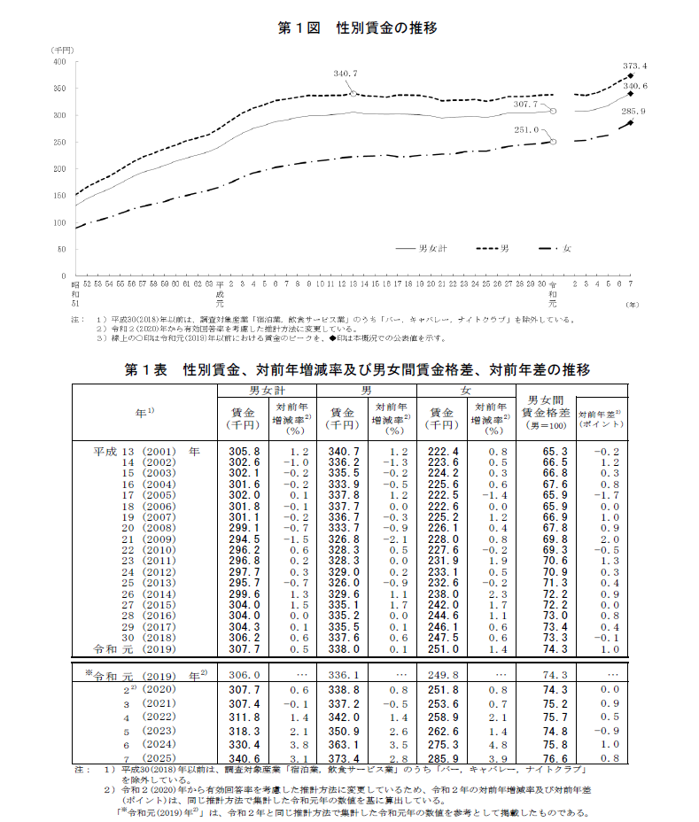
令和７年賃金構造基本統計調査（厚生労働省）
適用期間：令和８年４月１日～令和９年３月３１日

１ 一般労働者の賃金
男女間賃金格差（男=100） | 76.6%

項目６⑩関係
項目６⑩関係
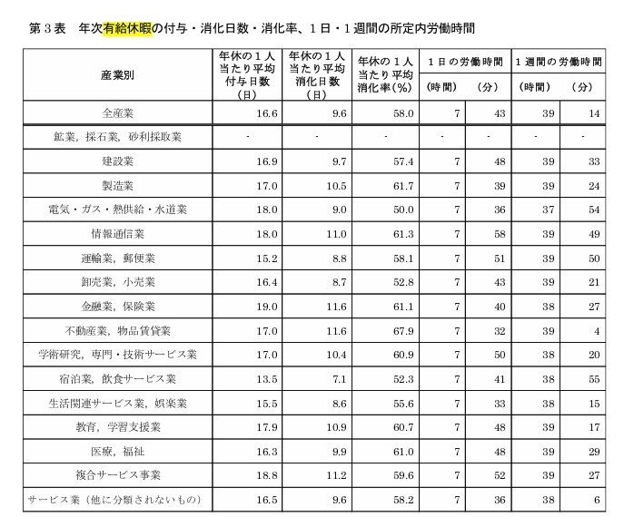
 | 石川県労働条件実態調査（令和７年６月１日現在）
 | 第３表「年次有給休暇の付与・消化日数・消化率、１日・１週間の所定内労働時間」より
 | ※適用期間：令和７年１２月１日～令和８年１１月３１日

 | 産業分類 | 産業平均値
 | 全産業 | 58.0 | ％
 | 農業・林業 | 58.0 | ％
 | 漁業 | 58.0 | ％
 | 鉱業、採石業、砂利採取業 | 58.0 | ％
 | 建設業 | 57.4 | ％
 | 製造業 | 61.7 | ％
 | 電気・ガス・熱供給・水道業 | 50.0 | ％
 | 情報通信業 | 61.3 | ％
 | 運輸業、郵便業 | 58.1 | ％
 | 卸売業、小売業 | 52.8 | ％
 | 金融業、保険業 | 61.1 | ％
 | 不動産業、物品賃貸業 | 67.9 | ％
 | 学術研究、専門・技術サービス業 | 60.9 | ％
 | 宿泊業、飲食サービス業 | 52.3 | ％
 | 生活関連サービス業、娯楽業 | 55.6 | ％
 | 教育、学習支援業 | 60.7 | ％
 | 医療、福祉 | 61.0 | ％
 | 複合サービス業 | 59.6 | ％
 | サービス業（ほかに分類されないもの） | 58.2 | ％
 | 公務（ほかに分類するものを除く） | 58.0 | ％
 | その他 | 58.0 | ％
 | ※あてはまらない産業については「全産業」の数値を用いている

